Sheet1
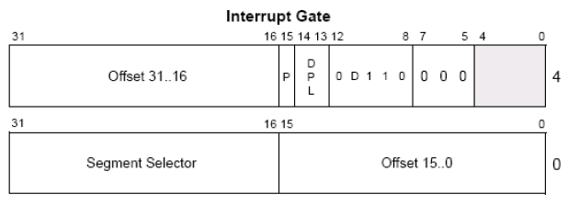
Interrupt Gate
 |  | 4、实验并观察进入中断门前后寄存器、堆栈变化
1、当CPU执行如下指令：INT N，
查询的却是另外一张表，这张表叫IDT(中断描述符表,N就是索引)
 |  | 5、进入中断门会清除eflag的 VM NT IF TF位
2、查看idt(与gdt不同的是，它的第一位描述符，不是0)
 | r idtr // idt的地址
 | r idtl // idt的长度
IDT表可以包含3种门描述符：
 | 任务门描述符
 | 中断门描述符
 | 陷阱门描述符

3、中断门描述符结构(类似 调用门）

Sheet2
1、构造中断门(类似 调用门，只是type域不一样了)
 | 0040ee00`00081000 (调用门 是xxxxecxx，0008任然是GDT中 0环段选择子)

2、写入中断门
 | eq 80b99500 0040ee00`00081000

3、run code |  | 4、堆栈分析
// test.cpp : 定义控制台应用程序的入口点。
#include "stdafx.h"
#include <stdio.h>
#include <windows.h>

DWORD GDTv[2];
DWORD IDTv[2];

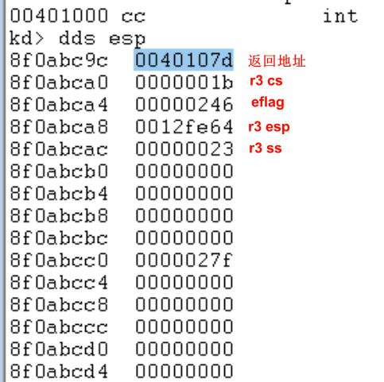
void __declspec(naked)InterruptGate()
{ |  | 进入中断门后
_asm{
// 读取GDT第二项
mov eax,0x80b99008;
mov eax,[eax];
mov GDTv,eax;
mov eax,0x80b9900C;
mov eax,[eax];
mov GDTv+4,eax;

// 读取IDT修改项
mov eax,0x80b99500;
mov eax,[eax];
mov IDTv,eax;
mov eax,0x80b99504;
mov eax,[eax];
mov IDTv+4,eax;

iretd; // iret 用于16位，iretd 用于32位
}

}

int main()
{
printf("%x\n",InterruptGate);
//system("pause");
_asm{
pushad;
pushfd;
push fs;
int 32; // IDT中写入项 对应的索引值
pop fs;
popfd;
popad;
}
printf("GDTv: %08x`%08x\n"
"IDTv: %08x`%08x",
GDTv[1],GDTv[0],
IDTv[1],IDTv[0]);
//printf("IDTv: %08x`%08x",IDTv[1],IDTv[0]);
getchar();
return 0;
}

